Requirements
Systemanforderungen an das Battery-Management-System (BMS)

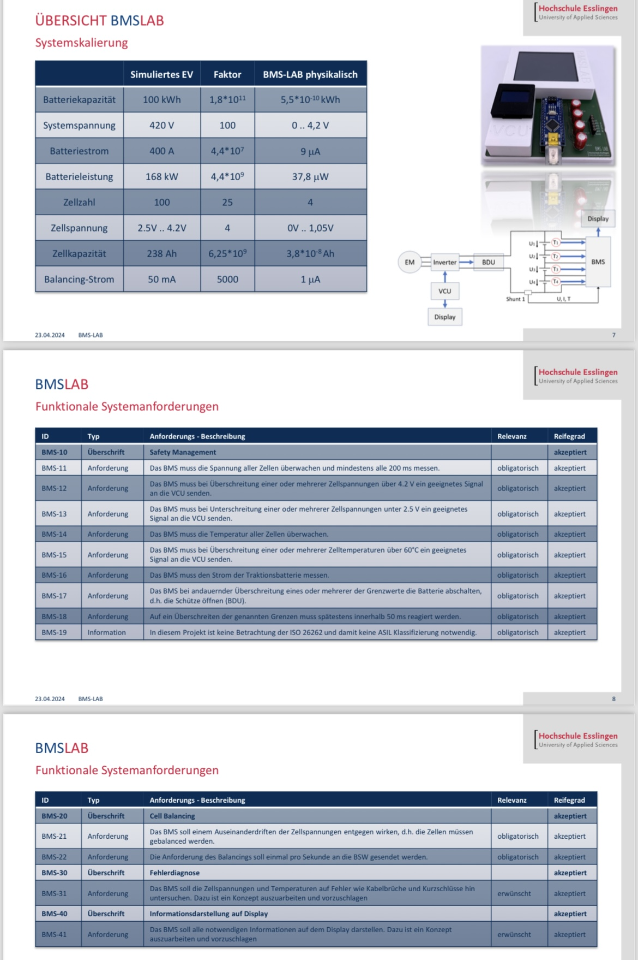
ID | Typ | Anforderungsbeschreibung | Relevanz | Status | important requirements for…
BMS-10 | Überschrift | Safety-Management | - | Offen | cellbalancing | cellvoltage | upper display | lower display | overtemp | safetycontroller
BMS-14 | Anforderung | Das BMS muss alle 3s die Zelltemperatur der 4 Zellen messen. | Obligatorisch |  |  |  |  |  | x
BMS-15 | Anforderung | Das BMS muss bei der aller ersten Überschreitung (≥ 1) einer oder mehrerer Zelltemperaturen über 60°C eine Warnung an die VCU senden. | Obligatorisch |  |  |  |  |  | x
Zusatz 5 | Anforderung | Bei einer permanenten kritischen Temperaturwarnung über 60°C, die ≥ 6s anhält, muss die VCU die Fahrleistung reduzieren. | Obligatorisch |  |  |  |  |  | (x)
Zusatz 6 | Anforderung | Die VCU darf die Fahrleistung erst wieder erhöhen, nachdem das BMS für den Zeitraum von 3s keine kritische Temperaturwarnung an die VCU gesendet hat. | Obligatorisch |  |  |  |  |  | (x)
Zusatz 20 | Anforderung | Das BMS ist in der Lage, einen möglichen Temperatur-Drift zwischen den einzelnen Batteriezellen zu identifizieren. Sollte ein solcher Fall eintreten, erscheint eine Fehlermeldung auf dem Display. Diese Meldung informiert den Fahrer darüber, dass ein Temperatur-Drift zwischen Batteriezellen festgestellt wurde. Das Fahrzeug soll abgestellt werden, um die Zellen abzukühlen. | Erwünscht |  |  |  |  |  | (x)
Zusatz 21 | Anforderung | Das BMS ist in der Lage, eine mögliche defekte Kühlung zu identifizieren. Sollte ein solcher Fall eintreten, erscheint eine Fehlermeldung auf dem Display. Diese Meldung informiert den Fahrer darüber, dass eine defekte Kühlung festgestellt wurde. Um ein Überhitzen der Batterie zu vermeiden, soll das Fahrzeug sicher abgestellt und die nächste Werkstatt kontaktiert werden. | Erwünscht |  |  |  |  |  | (x)

Legende | Akronym | Bedeutung
 | VCU | Vehicle Control Unit (Fahrzeugsteuergerät)
 | BDU | Battery Disconnect Unit (Batterietrenneinheit)
 | SOC | State of Charge (Ladezustand)

